Sheet2
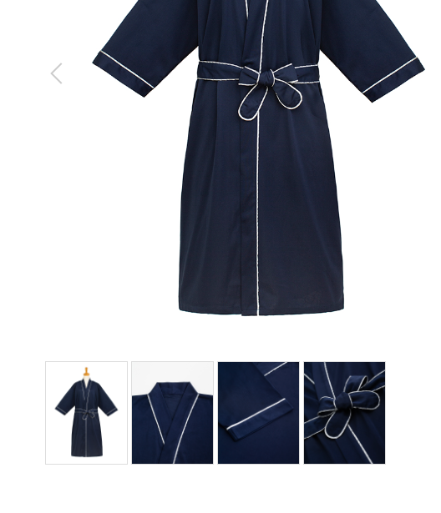
患者衣
製品番号: | GS-HW009
分類 | HOSPITAL PAITIENT WEAR患者衣(男）
素材： | 綿100％

 | 10个花型裁剪一样大小跟在细节图下

 |  | 1.修饰图片，去掉小胳膊，小夹子，背景
 |  | 2.本章图片有细节图。 | 图例如下

